Sheet3
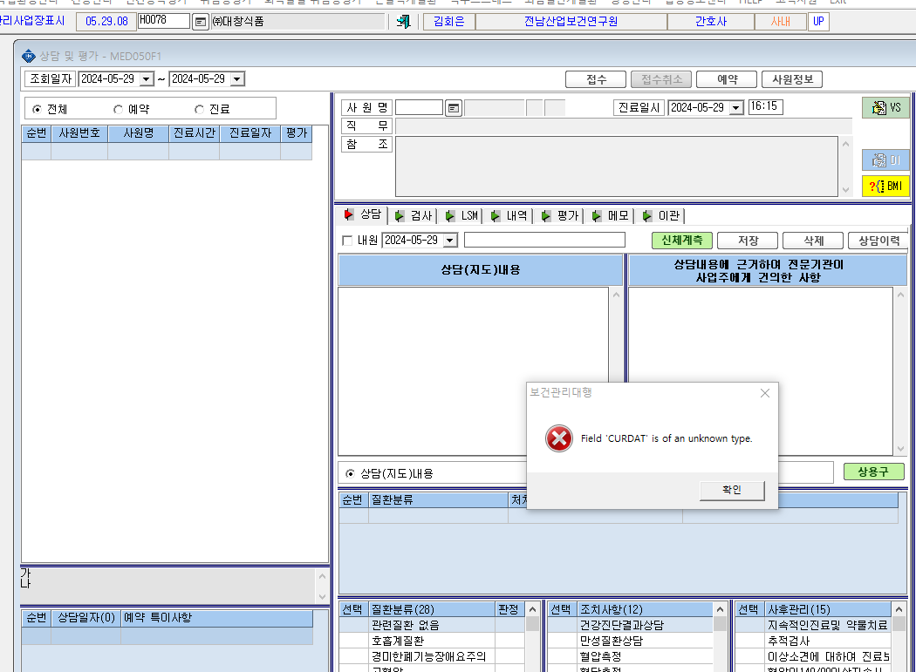

* 상담 및 평가 화면이 계속 이렇게 뜨면서 안 열려요

